Sheet1
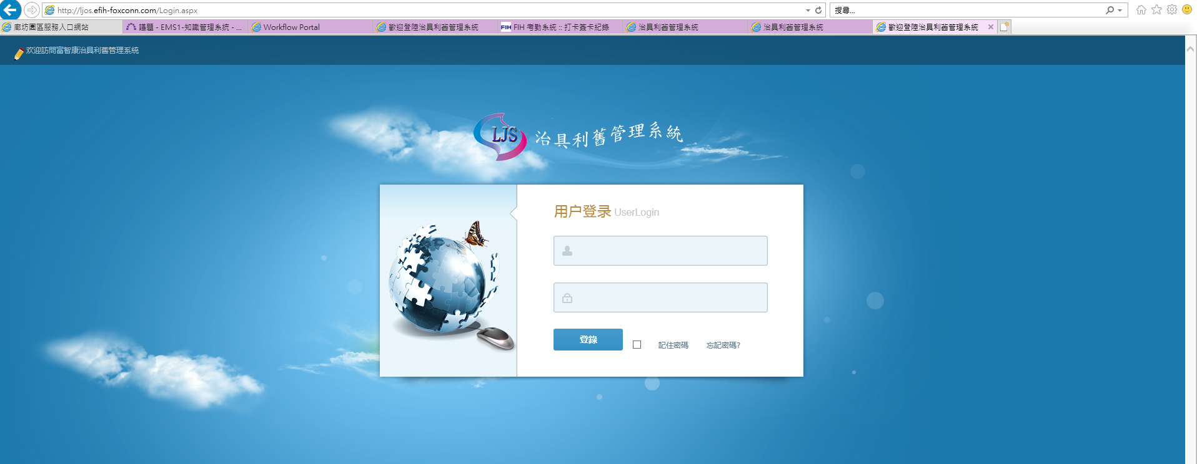
系統名稱 | 測試DB | 正式DB | 系統測試網站 | 正式網站 | 配置說明
治具利舊管理系統 | 10.83.18.246 | 10.83.16.59 | http://10.83.18.159:20003 | 10.83.18.135 | 測試系統：window server2012 測試DB：SQLServer 2014 正式系統：windows Server2012 測試DB：SQLSERVER2014
測試系統：10.83.18.159
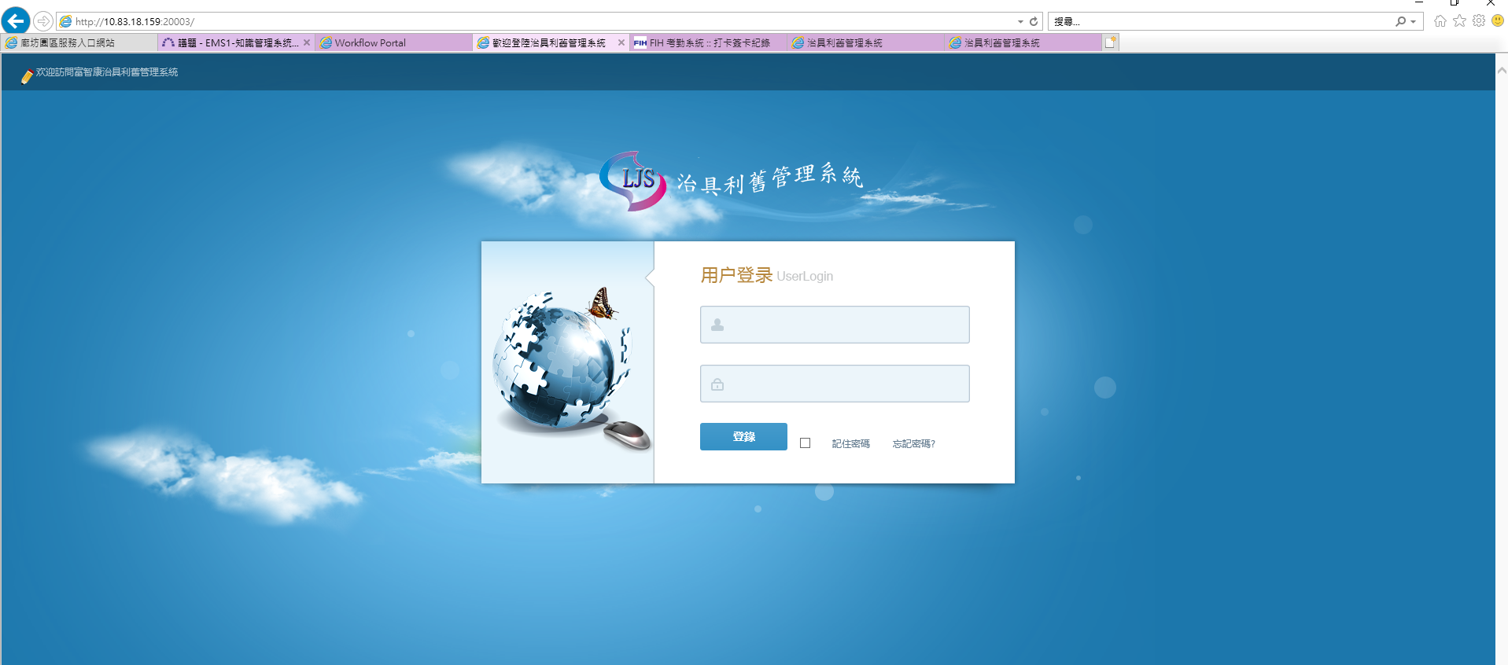

正式系統：10.191.17.64 用的域名

正式系統：http://ljos.efih-foxconn.com

